Лист2
Название | Картинка | цвет | количество | ID

Бабочка |  | фиолетовый | 3 | butterflu1.1
 |  | фукси | 2 | butterflu1.2
 |  | перссиковый | 2 | butterflu1.3
 |  | грязно розовый | 2 | butterflu1.4
 |  | свинячий розовый | 2 | butterflu1.5
 |  | барби розовый | 2 | butterflu1.6
 |  | сиреневый | 3 | butterflu1.7
 |  | белый | 11 | butterflu1.8
 |  | желтый | 2 | butterflu1.9
 |  | небесно голубой | 6 | butterflu1.10
 |  | бирюзовй | 1 | butterflu1.11
 |  | салатоыый | 3 | butterflu1.12
 |  | синезеленый | 4 | butterflu1.13
 |  | хаки | 3 | butterflu1.14
 |  | серый | 1 | butterflu1.15
 |  | бежевый | 2 | butterflu1.16
Облако |  | желтый | 3 | cloud1.1
 |  | белый | 1 | cloud1.2
 |  | розовый | 4 | cloud1.3
 |  | голубой | 1 | cloud1.4
 |  | серый | 1 | cloud1.5
 |  | зеленый | 2 | cloud1.6
буквы |  | А | 7
 |  | Б | 2
 |  | В | 1
 |  | Г | 2
 |  | Д | 2
 |  | Е | 4
 |  | Ё | 3
 |  | Ж | 2
 |  | З | 44
 |  | И | 3
 |  | Й | 3
 |  | К | 6
 |  | Л | 33
 |  | М | 5
 |  | Н | 3
 |  | О | 7
 |  | П | 5
 |  | Р | 1
 |  | С | 7
 |  | Т | 3
 |  | У | 4
 |  | Ф | 4
 |  | Х | 1
 |  | Ц | 1
 |  | Ч | 7
 |  | Щ | 1
 |  | Ы | 4
 |  | Ь | 3
 |  | Э | 1
 |  | Ю | 4
 |  | Я | 3
перо |  | белый | 3
 |  | коричневый | 1
 |  | зеленый | 3
 |  | хаки | 1
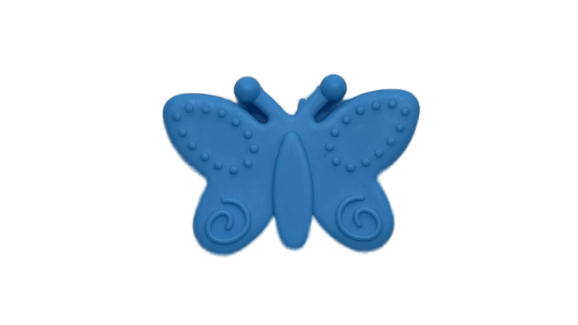 Бабочка |  | желтый | 2
 |  | моковный | 2
 |  | светло зеленый | 1
 |  | светло голубой | 1
 |  | фукси | 1
 |  | розовый | 1
 |  | голубой | 1
 |  | фиолетовый | 1
 |  | грязно розовый | 1
 |  | караловый | 1
Флаг России |  | красно-сине-белый | 3
Глаз(ОКО) |  | желтый | 1
 |  | фиолетовый | 1
 |  | синий | 1
 |  | бирюзовй | 1
Воздушный шар |  | цветной | 1
радуга |  | цветной | 1
радуга с облаками |  | цветной | 2

